brazilian_women
H0: Výška osoby pochází z N(m,s), kde N(m,s) je rozdělení výšky brazilských žen.
alfa | 0.05

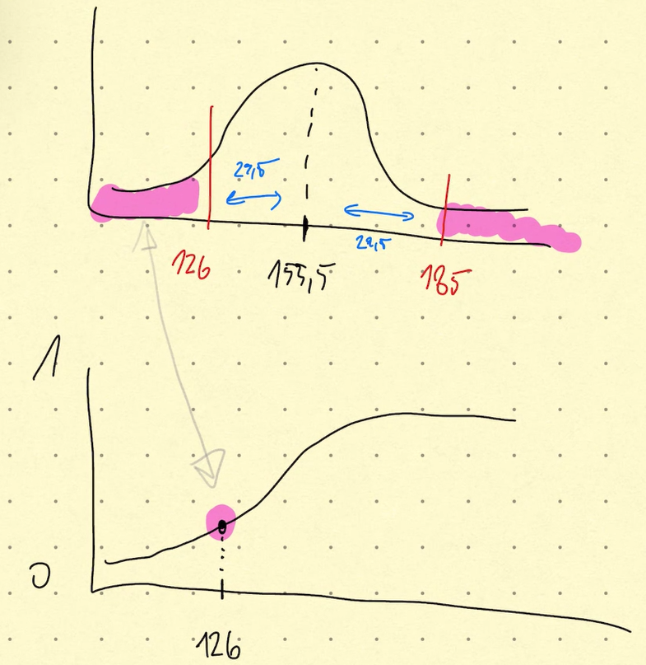
 |  |  |  |  |  | výška | vzdalenost | vpravo | vlevo | p-value | závěr
 |  |  | mu | 155.5 | Vitek | 185 | 29.5 | 185 | 126 | 0.028875271315 | Na hladině významnosti alfa = 0,05 zamítáme nulovou hypotézu. Výška osoby není z daného pravděpodobnostního rozdělení.
id | randnum | height | s | 13.5 | Ondra | 179 | 23.5 | 179 | 132 | 0.081729033503 | Na hladině významnosti alfa = 0,05 nezamítáme nulovou hypotézu. Výška osoby pochází z daného pravděpodobnostního rozdělení.
1 | 0.016736793871 | 126.79418739 |  |  | Dan
2 | 0.17068209783 | 142.65511124
3 | 0.30676010082 | 148.68175741
4 | 0.61338077649 | 159.38990989
5 | 0.87076156174 | 170.75497911
6 | 0.54046749473 | 156.87175594
7 | 0.57013569238 | 157.8857151
8 | 0.29940272793 | 148.39739209
9 | 0.35696259706 | 150.55104089
10 | 0.26940227961 | 147.20260662
11 | 0.8709525843 | 170.76722543
12 | 0.78304793629 | 166.06413281
13 | 0.90608649887 | 173.2799681
14 | 0.61860796297 | 159.57466225
15 | 0.15471124466 | 141.77813327
16 | 0.60840722501 | 159.21479648
17 | 0.61747550873 | 159.5345726
18 | 0.5576669941 | 157.45826704
19 | 0.79156006349 | 166.45992406
20 | 0.003185672489 | 118.6715696
21 | 0.8880283973 | 171.91747849
22 | 0.58528353092 | 158.40829018
23 | 0.65750374127 | 160.97640851
24 | 0.57244633743 | 157.96517844
25 | 0.80296125367 | 167.00532289
26 | 0.72630874427 | 163.62277437
27 | 0.029964630111 | 130.10226522
28 | 0.2250908674 | 145.3059869
29 | 0.55383626919 | 157.32735636
30 | 0.93977369214 | 176.46383424
31 | 0.96403980064 | 179.7948924
32 | 0.0077604214462 | 122.83010621
33 | 0.10248168349 | 138.38825143
34 | 0.8148269198 | 167.5936394
35 | 0.43826150839 | 153.40239169
36 | 0.65017459323 | 160.70819031
37 | 0.26871701948 | 147.17457901
38 | 0.85590623733 | 169.83843223
39 | 0.67430610736 | 161.59977378
40 | 0.76543808885 | 165.27272273
41 | 0.39404488772 | 151.87130845
42 | 0.12287981678 | 139.83040769
43 | 0.053121522361 | 133.69328167
44 | 0.22801745863 | 145.43721109
45 | 0.98317895622 | 184.17853114
46 | 0.88155388156 | 171.46767004
47 | 0.066622191101 | 135.23069515
48 | 0.97576022726 | 182.13739813
49 | 0.46247221376 | 154.22820046
50 | 0.86067432485 | 170.12527823
51 | 0.23975226348 | 145.95415415
52 | 0.71744342398 | 163.26605627
53 | 0.49486471994 | 155.32621999
54 | 0.16926502846 | 142.57950504
55 | 0.70416825745 | 162.74176431
56 | 0.89148639277 | 172.16536691
57 | 0.29011748148 | 148.03393915
58 | 0.48449318894 | 154.97512535
59 | 0.7897808791 | 166.37642586
60 | 0.37180303551 | 151.08439667
61 | 0.21292642284 | 144.74983756
62 | 0.23023018971 | 145.53579876
63 | 0.27997821284 | 147.63076588
64 | 0.821349724 | 167.92703381
65 | 0.61918960441 | 159.59526671
66 | 0.660772662 | 161.09673257
67 | 0.83878290061 | 168.85781855
68 | 0.48992682606 | 155.15909279
69 | 0.6382412521 | 160.27578264
70 | 0.67133858232 | 161.48876747
71 | 0.61903223808 | 159.58969112
72 | 0.37642441618 | 151.24905004
73 | 0.74337793474 | 164.32622742
74 | 0.52117492493 | 156.21688526
75 | 0.19922831607 | 144.10085882
76 | 0.30861133711 | 148.75282966
77 | 0.70682307221 | 162.84571894
78 | 0.49407301273 | 155.29942644
79 | 0.72797953772 | 163.69063503
80 | 0.81935164617 | 167.8241097
81 | 0.31235970586 | 148.8961681
82 | 0.32899640975 | 149.52373805
83 | 0.036474284794 | 131.29244351
84 | 0.87285985555 | 170.89019482
85 | 0.43592150577 | 153.32220811
86 | 0.66634901708 | 161.30302683
87 | 0.75055541974 | 164.62922128
88 | 0.57982341205 | 158.21946357
89 | 0.70471475942 | 162.76312842
90 | 0.4951843624 | 155.33703736
91 | 0.74445771158 | 164.37152279
92 | 0.2766714058 | 147.49776079
93 | 0.64344119995 | 160.463576
94 | 0.58193567573 | 158.29244661
95 | 0.96961427378 | 180.81458764
96 | 0.38457463484 | 151.53791375
97 | 0.55655671839 | 157.42030622
98 | 0.19531934798 | 143.91079458
99 | 0.43627333121 | 153.33426875
100 | 0.48601387026 | 155.02661963

